Sheet1
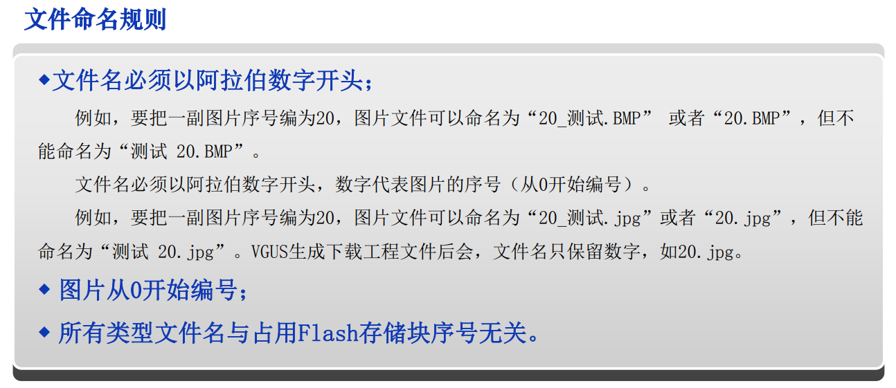

0.ZDK比较特殊：可以设置2~128大小字体，(#`O′未加粗

如果想用其他大小，且加粗字体，就得生成对应字库，且数据变量的‘Y方向点阵数’要和新的字库封装大小一致

如果出现下载时CRC错误，可以删除VT_SET下的CheckSum.bin

